상품제안서
럭셔리 메탈 USB메모리 2.0 | 상품코드: F11412

 |  |  |  |  |  |  | 02-412-0044 | www.easy1.co.kr
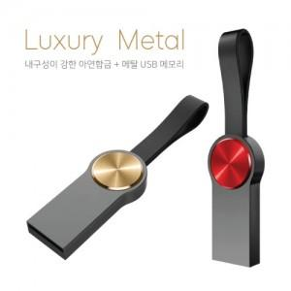

【상세/제작정보】 | ※ 제품특성상 단가 변동이 매우 유동적인 상품으로 주문전 꼭 확인 요청드립니다.

【인쇄/포장옵션】 | 레이저 / 포장지포장

【공급단가】 | 수량 | 100~ | 300~ | 500~ | 1,000~ | 2,000~
*VAT별도 | 4G | 4,200원 | 4,050원 | 3,900원 | 3,750원 | 3,600원
 | 8G | 4,900원 | 4,720원 | 4,550원 | 4,370원 | 4,200원
 | 16G | 5,460원 | 5,260원 | 5,070원 | 4,870원 | 4,680원
 | 32G | 5,880원 | 5,670원 | 5,460원 | 5,250원 | 5,040원

【상품 URL】 | https://easy1.co.kr:443/src/goods_detail.php?gdno=11412

